Tarea 1
 | Comentario
1. ¿Por qué no se pueden aplicar las prácticas de diseño de pruebas inmediatamente después de recibir los requisitos?
Antes de aplicar técnicas de diseño de pruebas, es necesario analizar y comprender bien los requisitos. Si se intenta diseñar pruebas inmediatamente después de recibirlos, es probable que los requisitos estén incompletos, ambiguos o contradictorios. Primero hay que descomponer el sistema en objetos de prueba, identificar qué se puede probar, y definir las clases de valores válidos e inválidos. Sin ese análisis previo, las pruebas serán superficiales y podrían omitir casos importantes.
2. ¿En qué situaciones pueden existir las clases de equivalencia y los valores límite por separado? Explica tu respuesta y da ejemplos.
Las clases de equivalencia pueden existir sin valores límite cuando el campo no tiene restricciones numéricas o de longitud continua. Por ejemplo, un campo de ""Color"" que acepta solo ""negro"" o ""gris"" tiene clases de equivalencia (válido/inválido) pero no hay valores límite numéricos que evaluar. Los valores límite pueden existir sin clases de equivalencia en casos muy específicos donde solo importa verificar el borde exacto, aunque en la práctica siempre están relacionados. Ejemplos: - Campo de selección de color (negro/gris): solo clases de equivalencia (válido = negro o gris; inválido = cualquier otro valor). - Campo numérico de ""número de días"" (1 a 7): tiene tanto clases de equivalencia (válido: 1-7; inválido: <1 o >7) como valores límite (0, 1, 7, 8).
3. ¿Qué es la equivalencia? ¿Qué es una clase de equivalencia?
La equivalencia significa que un grupo de valores produce el mismo resultado al ser procesados por el sistema, por lo tanto probar uno de ellos es suficiente para representar a todo el grupo. Una clase de equivalencia es ese conjunto de datos que el sistema trata de forma idéntica. Se divide en clases válidas (valores que el sistema acepta y procesa correctamente) y clases inválidas (valores que deben ser rechazados). Ejemplo: si un campo acepta nombres de 2 a 15 caracteres, la clase válida es cualquier nombre dentro de ese rango (probar uno como ""Ana"" es suficiente), y las clases inválidas son nombres de 1 carácter o de 16+ caracteres.
4. ¿Es posible excluir comprobaciones en medio del rango en favor de las comprobaciones en los límites dentro del rango? Explica tu respuesta.
Sí, es posible y es una práctica recomendada. Los valores en el medio de un rango válido generalmente se comportan igual que cualquier otro valor dentro de ese rango. Dado que ya están cubiertos por la clase de equivalencia, probar valores en los límites (bordes del rango) es más eficiente porque los errores suelen ocurrir en los extremos. Por ejemplo, si un campo acepta entre 2 y 15 caracteres, probar con 10 caracteres no agrega valor adicional si ya probamos con 2 y 15. Los límites son los puntos más propensos a fallar por errores de programación (uso de < en vez de <=, etc.).
5. Imagina que debes probar un formulario donde cada campo tiene un validador. El resultado del trabajo del formulario depende de la combinación de datos en los campos. ¿Qué prácticas de diseño de pruebas se deben utilizar y por qué? Explica tu respuesta.
Se deben usar dos técnicas combinadas: 1. Clases de equivalencia y valores límite para validar cada campo individualmente (por ejemplo, campo ""Nombre"": longitud 2-15 caracteres, solo letras latinas). 2. Tabla de decisión para cubrir las combinaciones entre campos, ya que el resultado del formulario depende de la interacción entre ellos. La tabla de decisión es esencial porque con múltiples campos validadores, el sistema puede comportarse diferente según qué campos tienen datos válidos o inválidos al mismo tiempo. Sin ella, podríamos omitir combinaciones críticas que producen errores inesperados.
6. Explica las formas en las que puedes optimizar la cantidad de pruebas al trabajar con tablas de decisiones. Explica tu respuesta.
Existen varias formas de optimizar las pruebas en tablas de decisión: 1. Eliminar columnas duplicadas: si dos combinaciones de condiciones producen exactamente el mismo resultado, se pueden combinar en una sola prueba usando ""no importa"" (–). 2. Combinar condiciones irrelevantes: cuando el resultado de una acción no depende del valor de una condición particular, esa condición puede marcarse como ""–"" (indiferente), reduciendo el número de combinaciones necesarias. 3. Aplicar el principio ""divide y vencerás"": separar tablas grandes en subtablas más pequeñas cuando los grupos de condiciones son independientes entre sí. Esto permite reducir el número total de pruebas sin perder cobertura de los casos críticos.
7. Describe las diferencias entre una lista de comprobación y los casos de prueba; proporciona ejemplos de dónde se utilizan ambos.
Una lista de comprobación (checklist) es un conjunto de ítems a verificar, sin detalles de pasos ni resultados esperados. Se usa cuando el tester ya tiene experiencia con la funcionalidad y no necesita instrucciones detalladas. Ejemplo: ""verificar que el botón Pedir esté visible"", ""verificar que el campo Nombre no acepte números"". Un caso de prueba es un documento detallado que incluye: precondiciones, pasos de ejecución, datos de entrada y resultado esperado. Se usa cuando se necesita precisión y repetibilidad, especialmente para pruebas de regresión o cuando el tester no conoce bien la funcionalidad. Ejemplo: ""Precondición: usuario en página de pedido. Paso 1: dejar el campo Nombre vacío. Paso 2: hacer clic en Siguiente. Resultado esperado: aparece mensaje de error 'Introduce un nombre correcto'"". La lista es más rápida de crear; el caso de prueba es más riguroso y documentado.
8. ¿Cuál es la forma correcta de hacer un informe de errores? ¿Qué elementos de un informe de errores son necesarios? ¿Por qué?
Un informe de errores correcto debe contener: 1. Título: breve y descriptivo (qué pasó, dónde y bajo qué condición). 2. ID: identificador único del bug. 3. Proyecto/componente: área del sistema donde ocurre el error. 4. Severidad: impacto del bug (crítico, mayor, menor, trivial). 5. Prioridad: urgencia de corrección. 6. Entorno: sistema operativo, navegador, versión de la app. 7. Precondiciones: estado del sistema antes de reproducir el bug. 8. Pasos para reproducir: numerados y precisos. 9. Resultado real: lo que ocurrió. 10. Resultado esperado: lo que debería ocurrir según los requisitos. 11. Adjuntos: capturas de pantalla, videos, logs. Sin estos elementos, el desarrollador no puede reproducir ni corregir el error eficientemente.
9. ¿Cuáles son las reglas para escribir un título de informe de errores? ¿Qué pasa si se te ocurre un mal título?
Las reglas para un buen título de informe de errores son: - Debe responder: ¿QUÉ pasó? + ¿DÓNDE? + (opcionalmente) ¿CUÁNDO o bajo qué condición? - Debe ser conciso pero específico. No usar términos vagos como ""el botón no funciona"". - No debe incluir soluciones ni suposiciones. - Ejemplo correcto: ""El campo Nombre acepta números al crear un pedido"". - Ejemplo incorrecto: ""Bug en el formulario"". Un mal título provoca que el desarrollador no entienda el problema sin leer todos los detalles, dificulta la búsqueda de bugs duplicados y hace más lenta la triageización. También genera dudas sobre la reproducibilidad del error.
10. ¿En qué consiste la arquitectura de aplicaciones cliente-servidor? Describe brevemente la funcionalidad de cada elemento.
La arquitectura cliente-servidor divide una aplicación en dos partes que se comunican a través de una red: - Cliente: es la parte que el usuario utiliza directamente (navegador web, app móvil). Su función es enviar solicitudes al servidor y mostrar la respuesta al usuario. No procesa la lógica del negocio. - Servidor: recibe las solicitudes del cliente, procesa la lógica de negocio y devuelve una respuesta (datos, páginas, resultados). Puede incluir un servidor web (maneja las solicitudes HTTP) y un servidor de aplicaciones (ejecuta la lógica). - Base de datos: almacena los datos persistentes. El servidor consulta o modifica la base de datos según las solicitudes del cliente. - Red/Protocolo: el canal de comunicación entre cliente y servidor. Generalmente HTTP/HTTPS.
11. Describe los pasos para procesar la solicitud después de introducir esta URL en la barra de direcciones del navegador: https://google.com.
Pasos al ingresar https://google.com en el navegador: 1. El navegador analiza la URL e identifica el protocolo (HTTPS), el dominio (google.com) y la ruta (/). 2. El navegador revisa su caché DNS local. Si no tiene la IP de google.com, hace una consulta DNS al servidor DNS configurado. 3. El servidor DNS responde con la dirección IP de google.com (ej: 142.250.x.x). 4. El navegador establece una conexión TCP con el servidor en el puerto 443 (HTTPS). 5. Se realiza el handshake TLS/SSL para cifrar la comunicación. 6. El navegador envía una solicitud HTTP GET a Google. 7. El servidor de Google procesa la solicitud y devuelve una respuesta HTTP con el código 200 OK y el contenido HTML de la página. 8. El navegador recibe la respuesta, renderiza el HTML, solicita recursos adicionales (CSS, JS, imágenes) y muestra la página al usuario.
12. ¿Qué es un caché? ¿Por que se necesita? ¿Qué regla se debe seguir cuando se trabaja con un caché en las pruebas?
El caché es un almacenamiento temporal de datos que permite acceder a información previamente obtenida de forma más rápida, sin necesidad de volver a solicitarla al servidor. Se utiliza para mejorar el rendimiento y reducir la carga del servidor. Existe caché en el navegador (guarda páginas, imágenes, scripts), en servidores proxy y en el servidor mismo. Regla en pruebas: siempre limpiar el caché antes de ejecutar pruebas. Si no se hace, el navegador puede mostrar una versión anterior de la aplicación, lo que puede llevar a resultados falsos (la prueba pasa porque se muestra la versión en caché, no la nueva). Esto genera falsos positivos o hace que los bugs no sean reproducibles.
13. Responde las preguntas sobre los protocolos HTTP y HTTPS: - ¿Cuál es la diferencia entre HTTP y HTTPS? ¿Cuándo no deberías usar HTTP? - ¿Qué componentes conforman una solicitud HTTP y de qué es responsable cada uno? - ¿Qué métodos HTTP conoces? ¿De qué se encargan? Da ejemplos sobre la aplicación de diferentes métodos. - ¿Qué es un código de respuesta HTTP? ¿Qué códigos existen?
HTTP vs HTTPS: - HTTP (HyperText Transfer Protocol) transmite datos en texto plano, sin cifrado. HTTPS es HTTP con capa de seguridad TLS/SSL que cifra la comunicación. - No se debe usar HTTP cuando se transmiten datos sensibles (contraseñas, datos bancarios, información personal), ya que pueden ser interceptados. Componentes de una solicitud HTTP: - Línea de solicitud: método (GET, POST...), URL y versión del protocolo. - Headers (encabezados): información adicional como tipo de contenido, cookies, idioma aceptado. - Body (cuerpo): datos enviados al servidor (solo en POST, PUT, PATCH). Métodos HTTP: - GET: obtener datos del servidor. Ej: cargar una página web. - POST: enviar datos para crear un recurso. Ej: crear un pedido. - PUT: reemplazar completamente un recurso. Ej: actualizar todos los datos de un usuario. - PATCH: actualizar parcialmente un recurso. Ej: cambiar solo el teléfono de un usuario. - DELETE: eliminar un recurso. Ej: cancelar un pedido. Códigos de respuesta HTTP: - 2xx Éxito: 200 OK, 201 Created, 204 No Content. - 3xx Redirección: 301 Moved Permanently, 304 Not Modified. - 4xx Error del cliente: 400 Bad Request, 401 Unauthorized, 403 Forbidden, 404 Not Found. - 5xx Error del servidor: 500 Internal Server Error, 503 Service Unavailable.
14. Describe de qué componentes puede consistir una URL. ¿De qué es responsable cada uno?
Componentes de una URL (ejemplo: https://www.ejemplo.com:8080/ruta/pagina?param=valor#seccion): - Esquema/Protocolo (https://): indica el protocolo de comunicación a usar. - Subdominio (www): parte del dominio, indica una sección específica del sitio. - Dominio (ejemplo.com): nombre del servidor o sitio web. - Puerto (:8080): número de puerto del servidor. Si no se especifica, HTTP usa 80 y HTTPS usa 443 por defecto. - Ruta (/ruta/pagina): ubicación del recurso dentro del servidor. - Query string (?param=valor): parámetros adicionales enviados al servidor, separados por & si son varios. - Fragmento (#seccion): referencia a una sección específica dentro de la página (se maneja en el cliente, no se envía al servidor).
15. ¿Qué tipos de aplicaciones móviles existen? ¿Cuál es la peculiaridad de cada uno?
Existen tres tipos principales de aplicaciones móviles: 1. Aplicaciones nativas: desarrolladas específicamente para un sistema operativo (Android con Java/Kotlin, iOS con Swift/Objective-C). Tienen acceso completo a las funciones del dispositivo (cámara, GPS, notificaciones), mejor rendimiento y experiencia de usuario, pero requieren desarrollo separado para cada plataforma. 2. Aplicaciones web móviles (Web Apps): son sitios web optimizados para móviles, accesibles desde el navegador. No se instalan en el dispositivo, tienen acceso limitado al hardware y dependen de conexión a internet, pero son más baratas de desarrollar y multiplataforma. 3. Aplicaciones híbridas: combinan tecnologías web (HTML, CSS, JS) empaquetadas en un contenedor nativo (como React Native o Flutter). Se instalan como apps nativas, tienen cierto acceso al hardware, pero su rendimiento puede ser inferior al de las apps nativas. Son más económicas que las nativas y funcionan en múltiples plataformas.
16. ¿En qué se diferencia un emulador de un dispositivo real? Describe brevemente las ventajas y desventajas de ambos al momento de realizar pruebas.
"Diferencias entre emulador y dispositivo real: Emulador: es un software que simula las características de un dispositivo móvil en una computadora. Es gratuito, fácil de configurar y permite probar múltiples versiones de SO sin tener el hardware físico. - Ventajas: accesible, rápido de configurar, permite simular condiciones específicas (batería baja, interrupciones). - Desventajas: no replica perfectamente el comportamiento del hardware real (rendimiento, sensores, gestos táctiles), puede no detectar bugs que solo ocurren en dispositivos físicos. Dispositivo real: es el hardware físico en el que se ejecuta la app. - Ventajas: reproduce fielmente la experiencia del usuario, detecta problemas de rendimiento, compatibilidad de hardware y comportamientos específicos del fabricante. - Desventajas: costoso adquirir múltiples dispositivos, requiere mantenimiento físico. En pruebas profesionales se recomienda usar ambos: emuladores para pruebas iniciales y dispositivos reales para validación final."
17. Comprueba si hay errores en JSON. De ser así, adjunta la versión correcta del archivo.
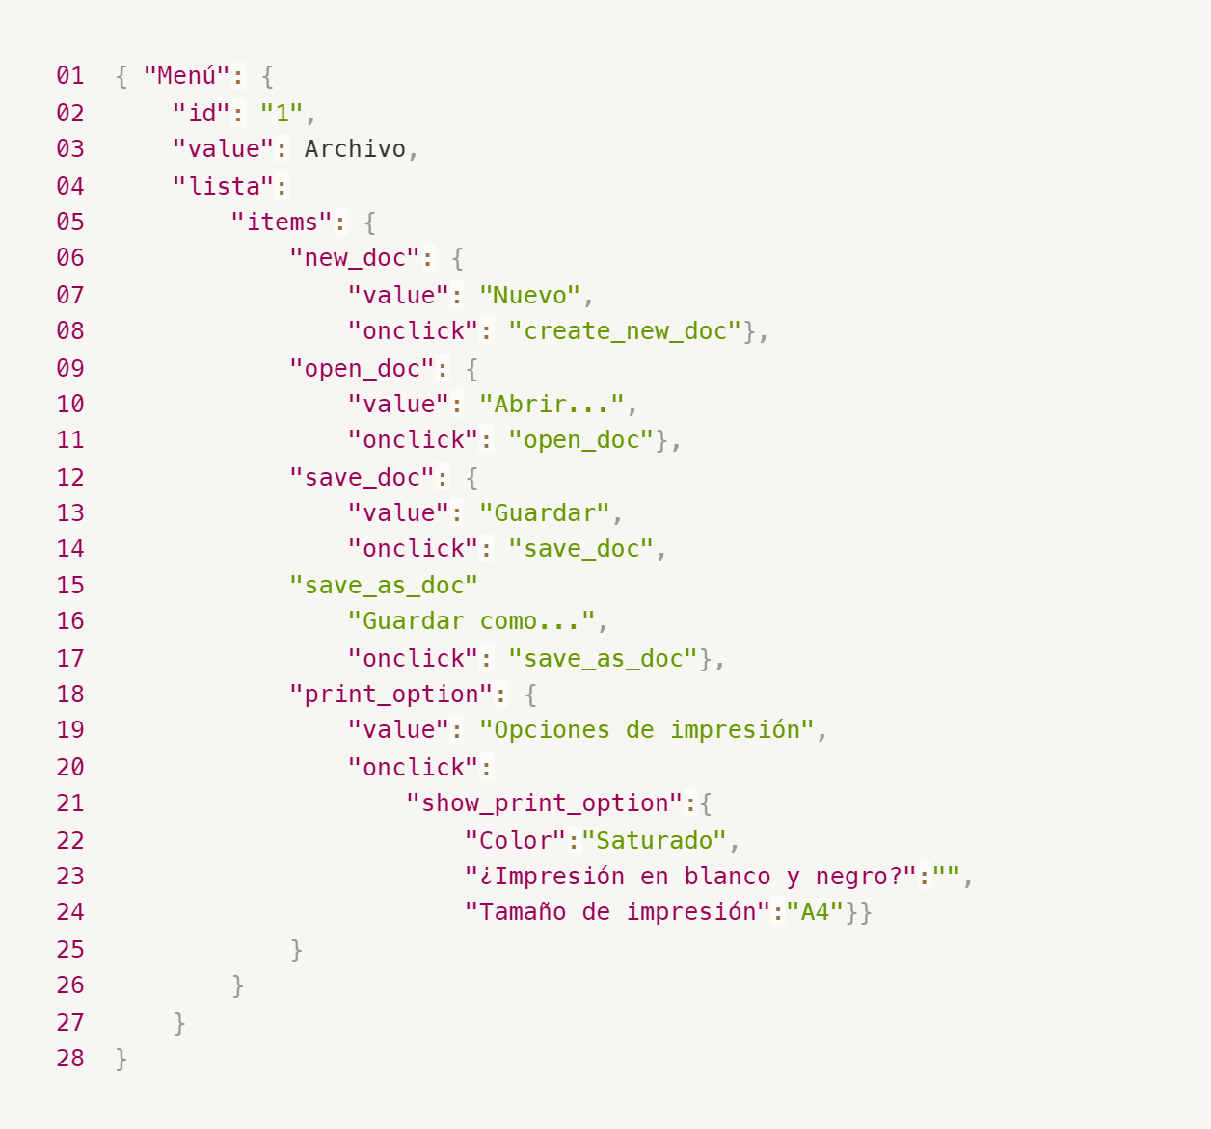
Enlace a la ilustración:
https://practicum-content.s3.us-west-1.amazonaws.com/new-markets/qa-final-project/ESP/7.1.1_esp.png
{ "Menú": { "id": "1", "value": "Archivo", "lista": { "items": { "new_doc": { "value": "Nuevo", "onclick": "create_new_doc"}, "open_doc": { "value": "Abrir...", "onclick": "open_doc"}, "save_doc": { "value": "Guardar", "onclick": "save_doc"}, "save_as_doc": { "value": "Guardar como...", "onclick": "save_as_doc"}, "print_option": { "value": "Opciones de impresión", "onclick": { "show_print_option":{ "Color":"Saturado", "¿Impresión en blanco y negro?":"", "Tamaño de impresión":"A4"}}} } } }}
18. ¿Qué es una base de datos relacional? ¿En qué se diferencia de una no relacional?
Una base de datos relacional organiza los datos en tablas (filas y columnas), donde las tablas se relacionan entre sí mediante claves primarias y foráneas. Usa SQL para consultas. Los datos siguen un esquema fijo y predefinido. Ejemplos: PostgreSQL, MySQL, SQLite. Una base de datos no relacional (NoSQL) almacena datos en formatos flexibles como documentos JSON, pares clave-valor, grafos o columnas anchas. No requiere un esquema fijo, lo que permite mayor flexibilidad para datos no estructurados o semi-estructurados. Ejemplos: MongoDB, Redis, Cassandra. Diferencia clave: las relacionales son ideales para datos estructurados con relaciones complejas y requieren consistencia (ACID); las no relacionales son mejores para grandes volúmenes de datos variables, escalabilidad horizontal y velocidad.
19. Escribe qué tipos de JOIN existen. ¿Cuál es la característica de cada uno?
Tipos de JOIN en SQL: - INNER JOIN: devuelve solo las filas que tienen coincidencia en AMBAS tablas. Si un registro no tiene par en la otra tabla, se excluye. - LEFT JOIN (LEFT OUTER JOIN): devuelve TODAS las filas de la tabla izquierda y las filas coincidentes de la tabla derecha. Si no hay coincidencia en la derecha, los campos de esa tabla aparecen como NULL. - RIGHT JOIN (RIGHT OUTER JOIN): devuelve TODAS las filas de la tabla derecha y las coincidentes de la izquierda. Si no hay coincidencia en la izquierda, aparece NULL. - FULL OUTER JOIN: devuelve TODAS las filas de ambas tablas, con NULL donde no hay coincidencia en el lado correspondiente. - CROSS JOIN: devuelve el producto cartesiano de ambas tablas (cada fila de la primera combinada con cada fila de la segunda). No requiere condición de unión.
Datos de origen para las siguientes tareas Estás probando un servicio que entrega comida en 30 minutos. Por ahora es una pequeña empresa, así que solo estás trabajando con cuatro tablas: Pedidos: todos los pedidos entregados ORDERS_ID: ID de pedidos, int USER_ID: ID de usuarios y usuarias, int EMPLOYEE_ID: ID de empleados y empleadas, int DELIVERY_TIME: tiempo de entrega en minutos, int ITEMS: lista de artículos, char Users: usuarios y usuarias USER_ID: ID de usuarios y usuarias, int FULL_NAME: nombre completo del usuario o usuaria, char PHONE: número de teléfono del usuario o usuaria, char ADDRESS: dirección del usuario o usuaria, char Employees: empleados y empleadas EMPLOYEE_ID: ID de empleado o empleada, int FIRST_NAME: nombre del empleado o empleada, char LAST_NAME: apellido del empleado o empleada, char PHONE: número de teléfono del empleado o empleada, char JOB_ID: ID de especialización, int Jobs: tipos de trabajo en el servicio JOB_ID: ID de especialización, int JOB_TYPE: tipo de especialización, char HOURS: número de horas de trabajo por semana, int SALARY: el salario de un empleado o empleada con la especialización dada en ---, int

Enlace a la ilustración:
https://practicum-content.s3.us-west-1.amazonaws.com/new-markets/qa-final-project/US/7.1.1.2.png?etag=ada7cdcd281a6997ea8d44e2b4a69204

20. El servicio de soporte ha recibido muchas quejas de que los pedidos que llevan arroz tardan una hora en ser entregados, aunque el servicio promete entregar en 30 minutos. Comprueba si los repartidores o repartidoras realmente se están retrasando. Selecciona todos los pedidos que tengan al menos un artículo, "arroz", y un tiempo de entrega superior a 30 minutos. La tabla resultante debe tener las ID de pedido y de repartidor o repartidora. Adjunta la solicitud SQL en la respuesta.
SELECT ORDERS_ID, EMPLOYEE_ID FROM Orders WHERE ITEMS LIKE '%arroz%' AND DELIVERY_TIME > 30;
21. La gerencia sugirió agregar una nueva característica al producto: el monitoreo que muestra los clientes más activos a lo largo del tiempo de operación de la empresa. Asegúrate de que la lista de usuarios y usuarias se muestre correctamente. En esta etapa de desarrollo, basta con comprobar solamente las ID de los y las clientes. Elige los cinco clientes o clientas más activos por número de pedidos. Muestra en la tabla resultante la ID de cada usuario o usuaria y el número de pedidos. Ordena los datos en orden descendente por el número de pedidos y selecciona los cinco clientes o clientas más activos. Adjunta la solicitud SQL en la respuesta.
SELECT USER_ID, COUNT(ORDERS_ID) AS numero_de_pedidos FROM Orders GROUP BY USER_ID ORDER BY numero_de_pedidos DESC LIMIT 5;
22. Llegó un informe de errores del departamento de contabilidad: los salarios de los empleados y empleadas se calcularon de forma incorrecta. Resultó que casi todos los errores en los cálculos se encontraban en las hojas de cálculo de la gerencia. Muestra una lista de las ID de todos los empleados y empleadas que tienen "gerencia" como especialización, con un salario de más de $70,000. Adjunta la solicitud SQL en la respuesta.
SELECT e.EMPLOYEE_ID FROM Employees e JOIN Jobs j ON e.JOB_ID = j.JOB_ID WHERE LOWER(j.JOB_TYPE) LIKE '%gerencia%' AND j.SALARY > 70000;
23. Examina las siguientes tres situaciones y responde la pregunta: ¿vale la pena escribir pruebas automatizadas en este caso? Explica tu respuesta. 1) El proyecto existe desde hace mucho tiempo y se han escrito muchas pruebas manuales para el mismo. 2) El proyecto es temporal: solo durará algunos meses. 3) El proyecto es inestable: las características se cambian con frecuencia.
1) Proyecto con muchas pruebas manuales existentes: Sí vale la pena automatizar. Si el proyecto es maduro y estable, convertir las pruebas manuales en automatizadas ahorra tiempo en cada nueva versión, reduce errores humanos y permite ejecutar regresión rápidamente. La inversión inicial se recupera con el tiempo. 2) Proyecto temporal de pocos meses: No vale la pena automatizar. El tiempo y esfuerzo necesarios para desarrollar y mantener las pruebas automatizadas superan el beneficio en un proyecto tan corto. Las pruebas manuales son más eficientes y económicas en este contexto. 3) Proyecto inestable con cambios frecuentes: No vale la pena (o hay que ser muy cuidadoso). Cada vez que cambia una funcionalidad, las pruebas automatizadas necesitan actualizarse. Si los cambios son muy frecuentes, el costo de mantenimiento puede ser mayor que simplemente hacer pruebas manuales. Solo tendría sentido automatizar las partes más estables del proyecto.

Tarea 2 artefatos
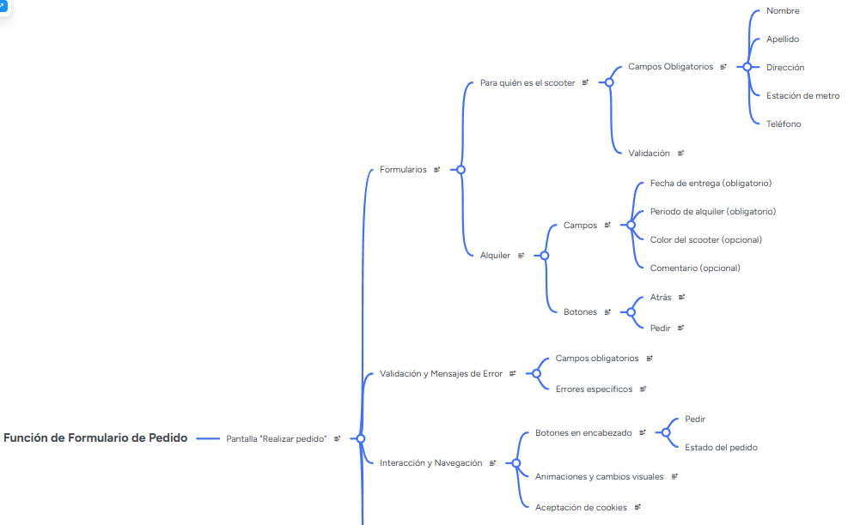
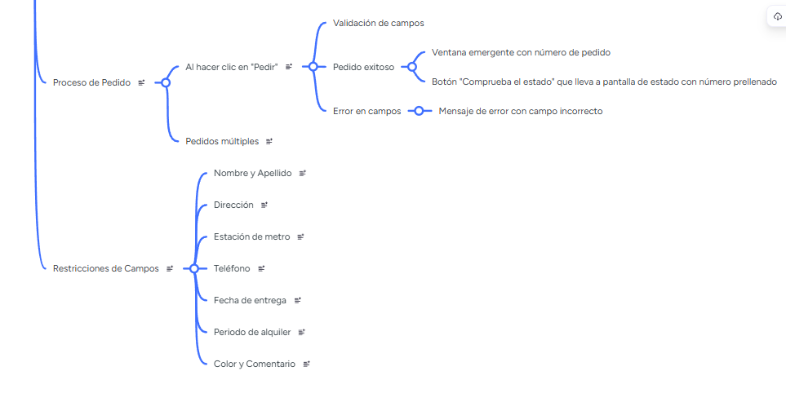
Capturas de pantalla

mapa mental | // inserta un enlace o una imagen

